Blad1
Kenmerk Winterhard Niet Winterhard 1 jarig 2 jarig Meerjarig
Vocht:
Droog: S
Medium: SS
Vochtig: SSS
Bodem:
Licht Medium Zwaar
Zon
veel
semi
geen
Bloei
Hoogte
Nederlandse naam
Botanische naam
PLANTGOED
M
W
L
M
Z
SS
5/6
Aardbei
Fragaria
ABC-kruid/Champagneblad
Spilanthes oleracea
SSS
6/11
40/50
1
NW
L
M
 | PRIJS per pot klein groot | BLOEI | HOOGTE
 | 1
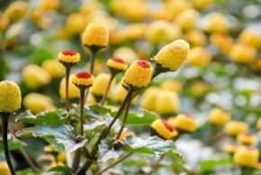 | 2.5
Absint Alsem
Artemisia absinthium
S
SS
8/10
100
M
W
L
M
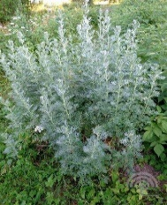 | 2.5
M
W
L
M
Z
SS
6/10
30/40
Afrikaantje, Citroenafrikaantje
Tagetes tenuifolia
 | 2.5
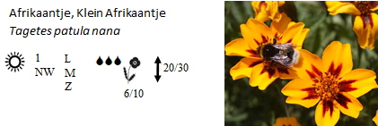 | 2.5
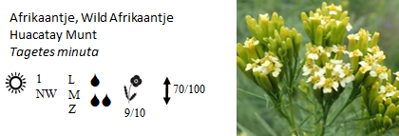 | 2.5
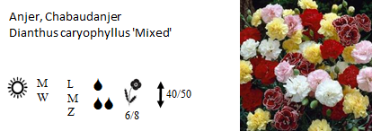 | 2.5
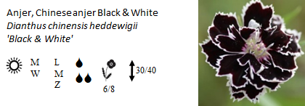 | 2.5
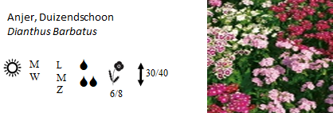 | 2.5
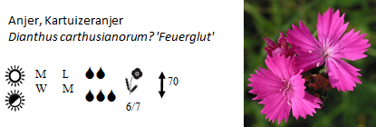 | 2.5
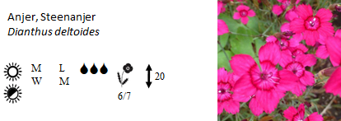 | 2.5
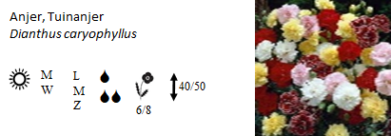 | 2.5
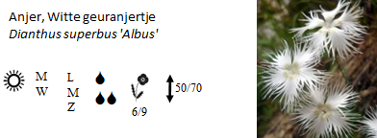 | 2.5
2
W
L
M
SSS
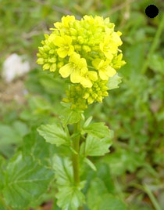 Barbarakruid / winterkers Barbaraea praecox | 2 | 04-06 | 10-60
1
NW
L
M
SS
Basilicum ,fijnbladig Ocimum basilicum | 2.5 | 06-08 | 30-40
1
NW
L
M
SSS
 Basilicum, Citroenbasilicum Ocimum americanum | 2 | 07-08 | 30-40
1
NW
L
M
S
SS
Basilicum, Heilige basilicum Tulsi Ocimum sanctum of tenuifolia | 2.5 | 07-08 | 50-70
1
NW
L
M
Z
SS
 Basilicum, Kaneelbasilicum Ocimum basilicum var. cinnamon | 2 | 06-09 | 50-70
1
NW
L
M
SS
 Basilicum, Rode Basilicum Ocimum basilicum | 2 | 07-08 | 30-40
1
NW
L
M
S
SS
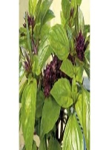 Basilicum, Thai basilicum Ocimum basilicum | 2.5 | 07-08 | 30-40
1
NW
L
M
SS
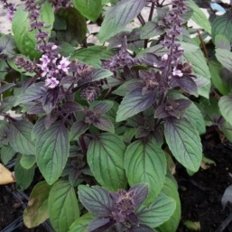 Basilicum Ocimum basilicum 'Magic Mountain' | 2 | 07-08 | 30-40
S
SS
M
W
L
M
Z
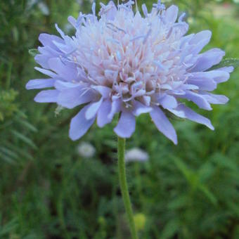 Beemdkroon Knautia Arvensis | 2,5 3,5 | 06-10 | 50-70
1
NW
L
M
Z
SS
Bergamot, Citroenbergamot Monarda citriodora | 2.5 | 06-09 | 50-70
S
M
W
L
M
Z
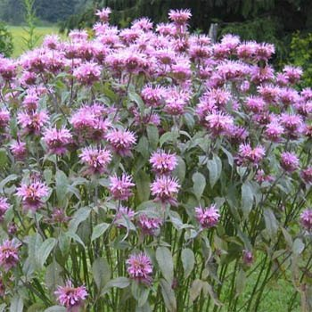 Bergamot, wilde Monarda Fistulosa | 2.5 | 07-09 | 70-100
S
M
W
L
M
Z
Bergsteentijm klein Clinopodium calamintha | 2 3,5 | 07-09 | 40-50
M
W
L
M
S
SS
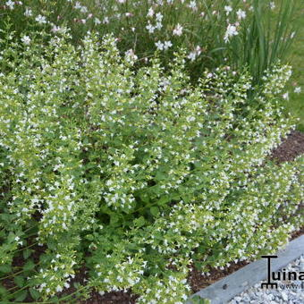 Bergsteentijm wit Calamintha Nepeta 'White Cloud' | 2,5 3,5 | 08-09 | 40-50
SS
M
W
L
M
Z
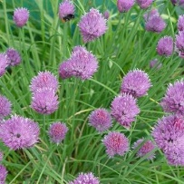 Bieslook Allium schoenoprasum | 1.5 | 05-06 | 20-30
S
SS
M
W
L
M
Z
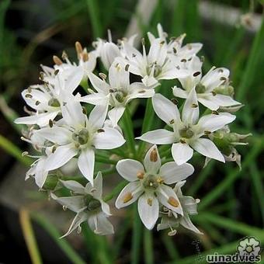 Bieslook, Chinese Allium tuberosum | 2,5 3,5 | 07-09 | 40-50
M
W
L
M
S
SS
 Bonenkruid, bergbonenkruid Satureja montana | 2 | 07-08 | 40-50
1
NW
L
M
S
SS
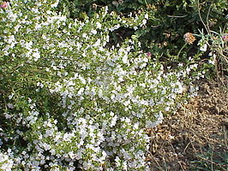 Bonenkruid, eenjarig Satureja hortensis | 2 | 07-08 | 30
1
NW
L
M
Z
SSS
Boomspinazie Chenopodium giganteum | 2 | 07-10 | 200-400
SS
M
W
L
M
Z
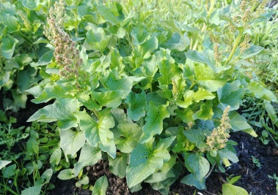 Brave hendrik Chenopodium bonus-henricus | 2 3,5 | 05-08 | 70-100
SS
M
NW
L
M
Z
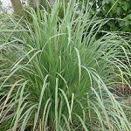 Citroengras Cymbopofon Flexuosus | 2,5 3,5 |  | 120-150
M
W
L
M
S
SS
Citroenmelisse Melissa officinalis | 2 | 07-09 | 30-50
M
W
L
M
S
SS
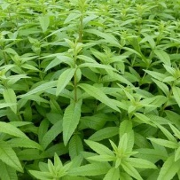 Citroenverbena Aloysia citriodora Verbena citriodora | 2.5 | 06-09 | 70-100
S
SS
M
W
L
M
Z
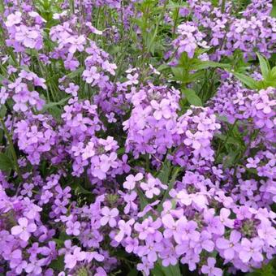 Damastbloem Hesperis Matronalis | 2,5 3,5 | 05-06 | 70-100
1
W
L
M
SS
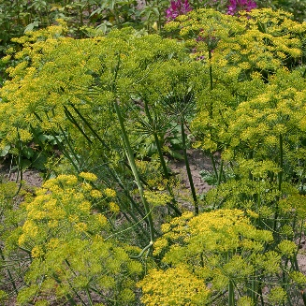 Dille Anethum graveolens | 2 | 05-06 | 70-100

